Sheet1
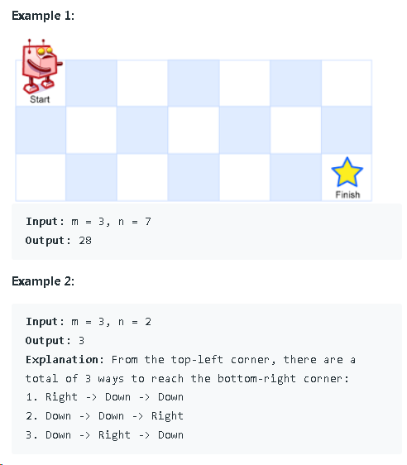

題目 | 1 | 2 |  |  | m = 3, n = 2
1 | △
2
3 |  | ○ |  |  | 從△走到○有幾種走法? (只能往右或往下走)
 |  |  |  |  | 1. 想要到(3, 2)要先到(2, 2)或(3, 1)
 |  |  |  |  | 2. 以F(3, 2)表示從(1, 1)到(3, 2)的走法
 |  |  |  |  | 3. F(3, 2) = F(2, 2) + F(3, 1)
 |  |  |  |  | 4. F(3, 1) = 1，因為從 (1, 1)要到 (3, 1)只有一種走法
 |  |  |  |  | 5. F(3, 1) = F(2, 1) + F(3, 0)可推論F(3, 0) = 0
 |  |  |  |  | 6. 所以只要F(i, j)含有1都是1，含有0的都是零，F(1, 0) = 0

解題用陣列 |  | 0 | 1 | 2
 | 0 | 0 | 0 | 0
 | 1 | 0 | △ | 1
 | 2 | 0 | 1 | 2 | F(2, 2) = F(1, 2) + F(2, 1) = 2
 | 3 | 0 | 1 | (3, 2) = 3
 |  |  |  | F(3, 2) = F(2, 2) + F(3, 1) = 3

